Додаток 2
Додаток 2. Технічне завдання
Рекламні стійки ХОТ ТЕСТ для магазинів Фокстрот

І. Матеріали: 1. Основа та полиці Акрил прозорий 10 мм, різка, гравіювання. Полиці оклеєні, з однієй "нижньої" частини, самоклеючою плівкою Оracal 641/ 021 matt. 2. Основа стійки каркас ДСП 16 мм оформлений білим матовим композитом 3 мм. 3. Світлодіодна стрічка 120 smd 2835/IP 33 (торцева підсвітка основи и підсвітка основи стійки). 4. Труба 20х20 пофарбована в білий колір (полімерне фарбування) для розташування та підключення антикражних систем на полицях. 5. Комплектуючі: регульовані ніжки, полкотримачі хром, накладні розетки 2 шт на 3 роз'єми.
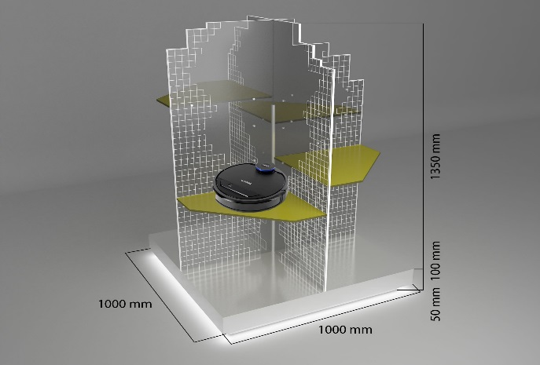 | 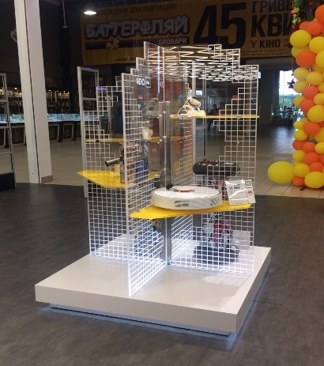
Мал. 1 | Фото 1
ІІ. Умови пакування для транспортування: Виріб повинен бути запакований в картонну коробку, яка захищає від пошкодження і забруднення при перевезенні та обрештовка. Складові частини виробу попередньо упаковані в повітряно бульбашкову плівку та стрейч.
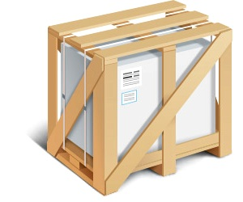
Мал. 2

